Sheet1
■ | CVa 고품 1차 고품 분석 결과
 | → 고객 이슈 접수 : 총 운행시간 11mile
 | 12/7 토요일 담당자가 업무에따른 기아차 내부 Repair shop으로 이동(-2도) 후 업무 종료 되어 복귀 하려고 시동을 켰으나 시동 걸리지 않음.
 | 1. 제품 수령 후 최초 저항 측정
 | 고전압 케이블 |  | 인터락 | HIGH Side |  |  | LOW Side DR |  |  | LOW Side PS
 | 정방향 | 268.8Ω | 3.725KΩ | C-G | G-E | E-C | C-G | G-E | E-C | C-G | G-E | E-C
 | 역방향 | 268.9Ω | 3.242KΩ | 9.7Ω | 10Ω | 0.5Ω | 0.541KΩ | 0.448KΩ | 0.2Ω | 47.7KΩ | 47.2KΩ | 0.571KΩ

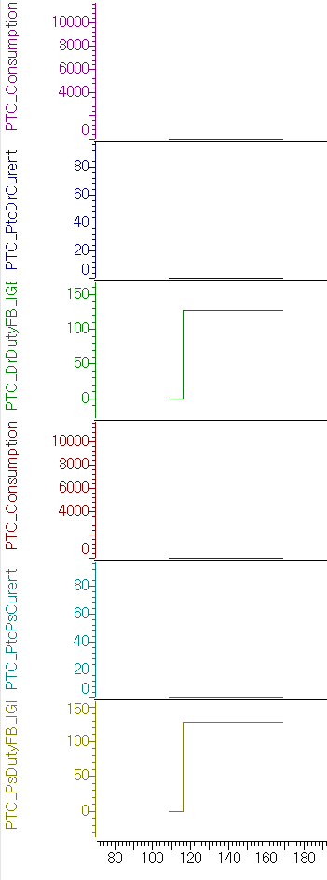
Driver Watt : 0W
Driver Current : 0A
Passenger Watt : 0W
Passenger Current : 0A
IGBT Fault ATCU로 전송
IGBT Fault ATCU로 전송
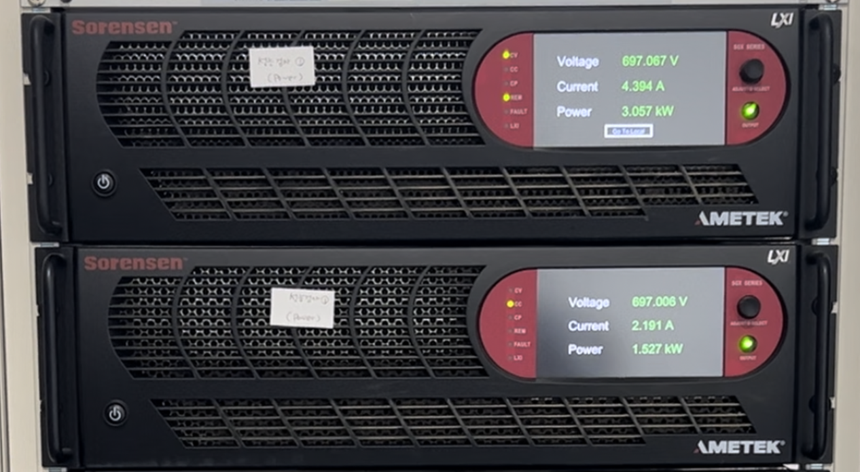

PTC IGBT FAULT 로 인하여 IGBT 듀티 출력 없으나, 파워에서 전류 흐름
HIGH/LOW DR IGBT Short, LOW PS IGBT 분석 필요

 | 2. 성능 측정 후 저항 재 측정
 | 고전압 케이블 |  | 인터락 | HIGH Side |  |  | LOW Side DR |  |  | LOW Side PS
 | 정방향 | 272.2 | 3.768K | C-G | G-E | E-C | C-G | G-E | E-C | C-G | G-E | E-C
 | 역방향 | 272.3 | 3.260K | 9.9Ω | 9.9Ω | 0.1Ω | 324Ω | 324Ω | 0Ω | 47.8KΩ | 47.2KΩ | 0.576KΩ

